Додаток_1
 |  |  |  |  |  | Додаток №1 до Запиту
Форма цінової пропозиції

(Назва Учасника), надає свою пропозицію щодо участі у закупівлі комплектів адаптивного одягу
Відомості про підприємство |  |  | Повне найменування учасника – суб’єкта господарювання
 |  |  | Ідентифікаційний код за ЄДРПОУ або реєстраційний номер облікової картки платника податків
 |  |  | Реквізити (адреса - юридична та фактична, телефон, факс, телефон для контактів, e-mail, розрахунковий рахунок)
Відомості про особу (осіб), які уповноважені представляти інтереси Учасника |  |  | (Прізвище, ім’я, по батькові, посада, контактний телефон).
Учаснику необхідно вказати модель (торгову марку), виробника та детально зазначати технічні характеристики продукції у відповідності до параметрів та вимог технічного опису даної таблиці. Всі товари мають бути сформовані в комплекти (згідно списку позицій 1-2), запаковані та вкладені у коробку. Всього 350 наборів. Поставити розфасовані набори відповідно розподілу в Додатку 2. Доставка товару до лікарень повинна бути включена у вартість товару. Вартість пакування товару у комплекти повинна бути включена у вартість товару.
Учасники, для повноцінної участі у закупівлі, ОБОВ’ЯЗКОВО повинні надати зразок адаптивного одягу, що пропонується до постачання відповідно до технічних характеристик, визначених у Додатку №1 до конкурсної документації. Взірці приймаються за адресою м. Київ, вул. Ділова, буд. 3, Національний Комітет Товариства Червоного Хреста України. Їх ненадання є підставою для відхилення пропозиції як такої, що не відповідає умовам закупівлі. Кінцева дата прийняття взірців 21.01.2026 р. 18:00

№ п/п | Технічні характеристики та опис |  | Одиниця виміру | Кількість | Ціна, за одиницю, (з урахуванням всіх податків і зборів) * | Вартість, грн., (з урахуванням всіх податків і зборів) *

 | Запит** | Пропозиція (вказати модель (торгову марку), виробника, параметри та характеристики продукції)
1 | 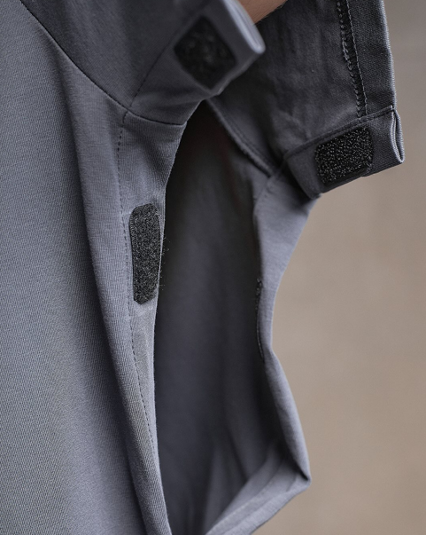 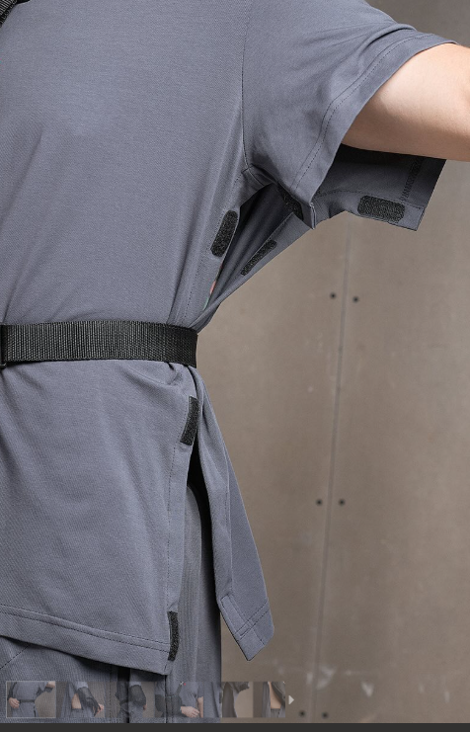 Футболка адаптивна Футболка крою оверсайз (універсальний крій, який підходить під розмірну сітку від М до XL), що має липучки замість швів з обох сторін. Липучки пришиті так, щоб не торкалися тіла - комфортно у будь-якому положенні та мають заокруглену форму. Матеріал: бавовна 95%, еластан 5%, щільність - не менше 190 г/м2 та кашкорсе (резинка) на горловині, сертифікована якість. Колір: темний хакі. |  | комплект | 1 |  | 0.00
2 | 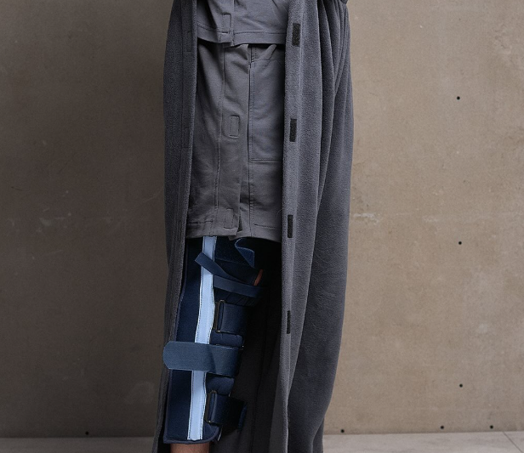 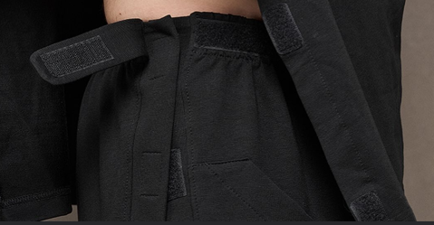 Штані адаптивні Особливості: • липучки по обидва боки • «Вхід» в кишені розташований таким чином, щоб у лежачому або сидячому положенні речі не випадали назовні. • на поясі є додаткові фіксатори, якими можна регулювати об’єм на талії • липучки пришиті так, щоб не торкалися тіла - комфортно у будь-якому положенні • вільного крою • розроблено зі стилем, щоб можна було виходити поза домом, (лікарнею) Тканина: бавовна двохнитка 95%, еластан 5%, щільність - не менше 240 г/м2, сертифікована якість. Розроблени злегка збільшені, стандартні розміри. Стиль оверсайз. Колір: хакі.
Всього вартість пропозиції за 350 комплектів, грн* |  |  |  | 350 | 0.00
* Товариство Червоного Хреста України є громадською неприбутковою організацією і просить надати максимальні знижки на товар, вказаний у ціновій пропозиції.
** Закупівля відбувається одним лотом.
 | Умови оплати: _______ (обов’язково заповнити!)
 | Термін поставки: _______ календарних днів з моменту укладення договору (обов’язково заповнити!)

Примітка: вартість одиниці продукції та загальну вартість пропозиції потрібно заповнювати у гривнях, зазначаючи цифрове значення, яке має не більше двох знаків після коми.
Ми погоджуємось, що всі витрати, пов’язані з доставкою товару та завантажувально-розвантажувальними роботами, здійснюються за рахунок Постачальника відповідно до розподілу, вказаного у Додатку №2.
Ми погоджуємося з умовами, що Замовник має право розділити дану закупівлю між декількома постачальниками за умови наявності більш вигідних умов на різні позиції.
Ми погоджуємося з умовами, що Ви можете відхилити нашу чи всі надані пропозиції, та розуміємо, що Ви не обмежені у прийнятті будь-якої іншої пропозиції з більш вигідними для Вас умовами.
Ми погоджуємось зафіксувати цінову пропозицію протягом 90 календарних днів з моменту подачі
Подаючи свою пропозицію ми підтверджуємо повну комплектацію та відповідність умовам зазначеним в Запиті.
Учасники повинні надсилати цінові пропозиції з підписом і печаткою (за наявності)

 | Керівник організації/ФОП:____________________________ ( ____________________)
 | МП підпис ПІБ

